Página1
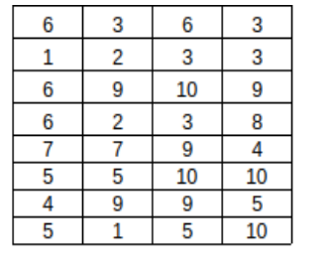
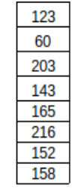
A |  |  |  |  | x |  | b
6 | 3 | 6 | 3 |  | x1 |  | 123
1 | 2 | 3 | 3 |  | x2 |  | 60
6 | 9 | 10 | 9 |  | x3 |  | 203
6 | 2 | 3 | 8 |  | x4 |  | 143
7 | 7 | 9 | 4 |  |  |  | 165
5 | 5 | 10 | 10 |  |  |  | 216
4 | 9 | 9 | 5 |  |  |  | 152
5 | 1 | 5 | 10 |  |  |  | 158

A^T
6 | 1 | 6 | 6 | 7 | 5 | 4 | 5
3 | 2 | 9 | 2 | 7 | 5 | 9 | 1
6 | 3 | 10 | 3 | 9 | 10 | 9 | 5
3 | 3 | 9 | 8 | 4 | 10 | 5 | 10

A^TA |  |  |  |  |  |  | A^T * b
224 | 201 | 291 | 271 |  |  |  | 6507
201 | 254 | 319 | 245 |  |  |  | 6363
291 | 319 | 441 | 372 |  |  |  | 9180
271 | 245 | 372 | 404 |  |  |  | 8680

(A^T A)^-1
0.04110675488 | 0.0065480553266 | -0.023522317081 | -0.009885896466
0.0065480553266 | 0.060507526365 | -0.060155983854 | 0.014304849111
-0.023522317081 | -0.060155983854 | 0.077126497297 | -0.018758151042
-0.009885896466 | 0.014304849111 | -0.018758151042 | 0.017704015094

Solução
7.402477892
-0.44825522834
9.368251625
8.1652510337

